2.ﾊﾞｯｸｴﾝﾄﾞ環境
2. バックエンドの環境構築

 | 2.1. Visual Studioのインストール

 |  | 前提： |  | VisualStudioSetup.exe インストーラーダウンロード済

 |  | 1 | Visual Studioのインストール
 |  | インストーラーをダブルクリックして、「続行」を押下
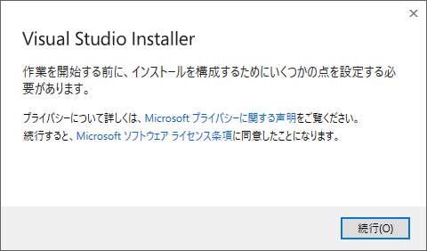

 |  | インストールは自動的に始まる
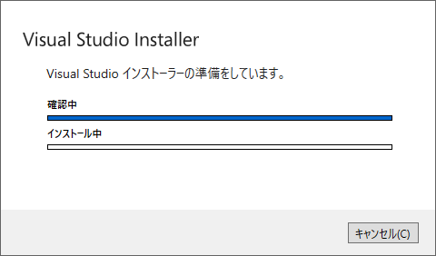

 |  | その後、インストールは完了になる

 | 2.2. Visual Studioのライブラリーのインストール

 |  | 1 | 関連するライブラリーをダウンロード
 |  |  | .NET開発関連と開発に関連するライブラリーをダウンロード

 |  |  | インストールが完了したら、ライブラリー画面は自動的にポップアップする
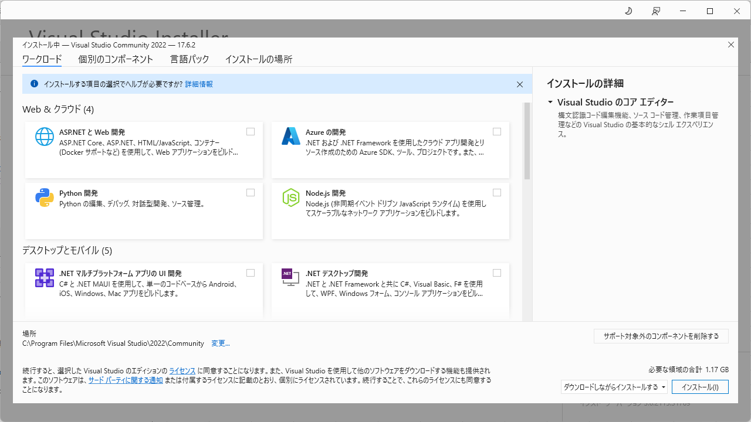

 |  | 以下のように、.NET開発及びウェブ開発のライブラリーにチェックを入れる
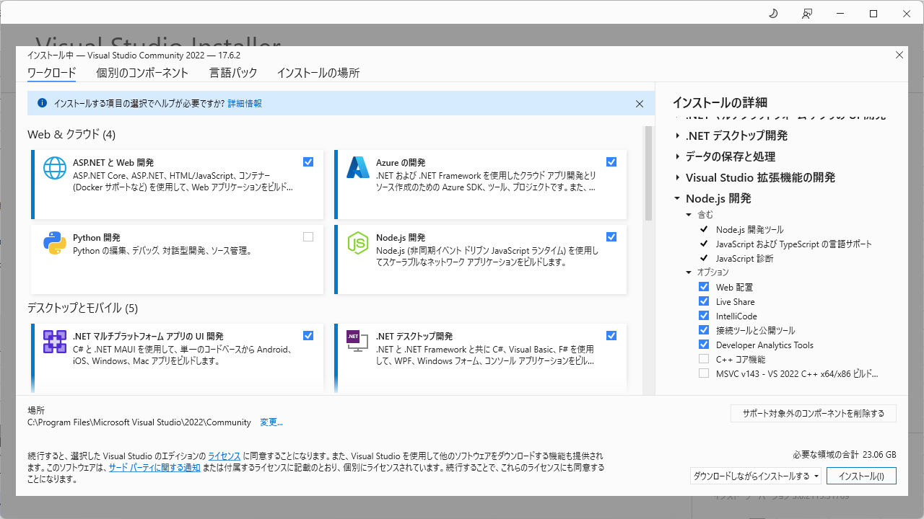

 |  | データ処理のライブラリーにもチェックを入り、「インストール」を押下

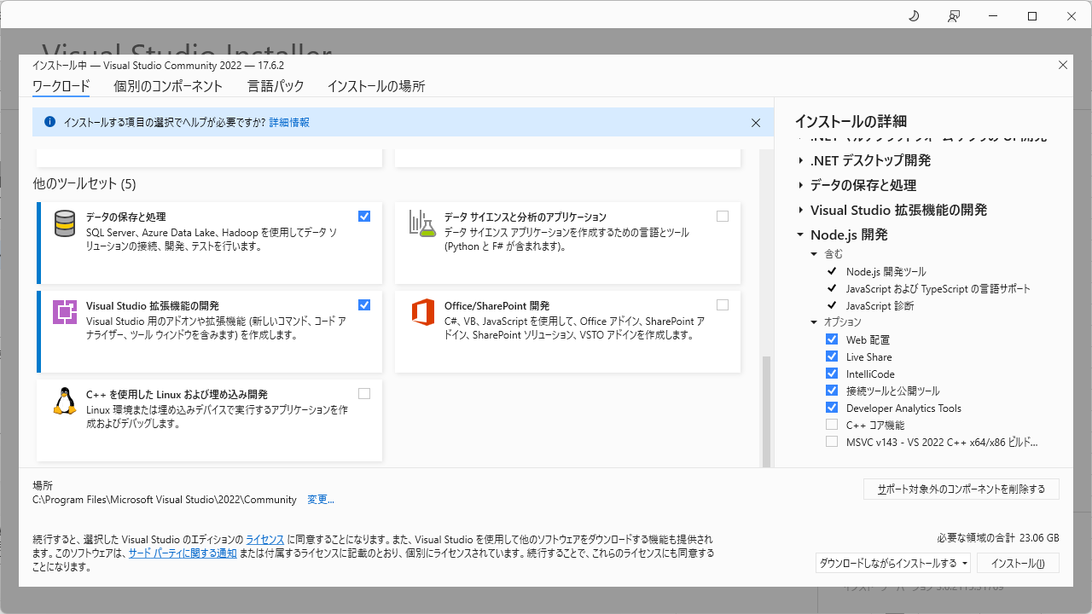

 |  | ライブラリーのダウンロード・インストールが完了するまで待つ
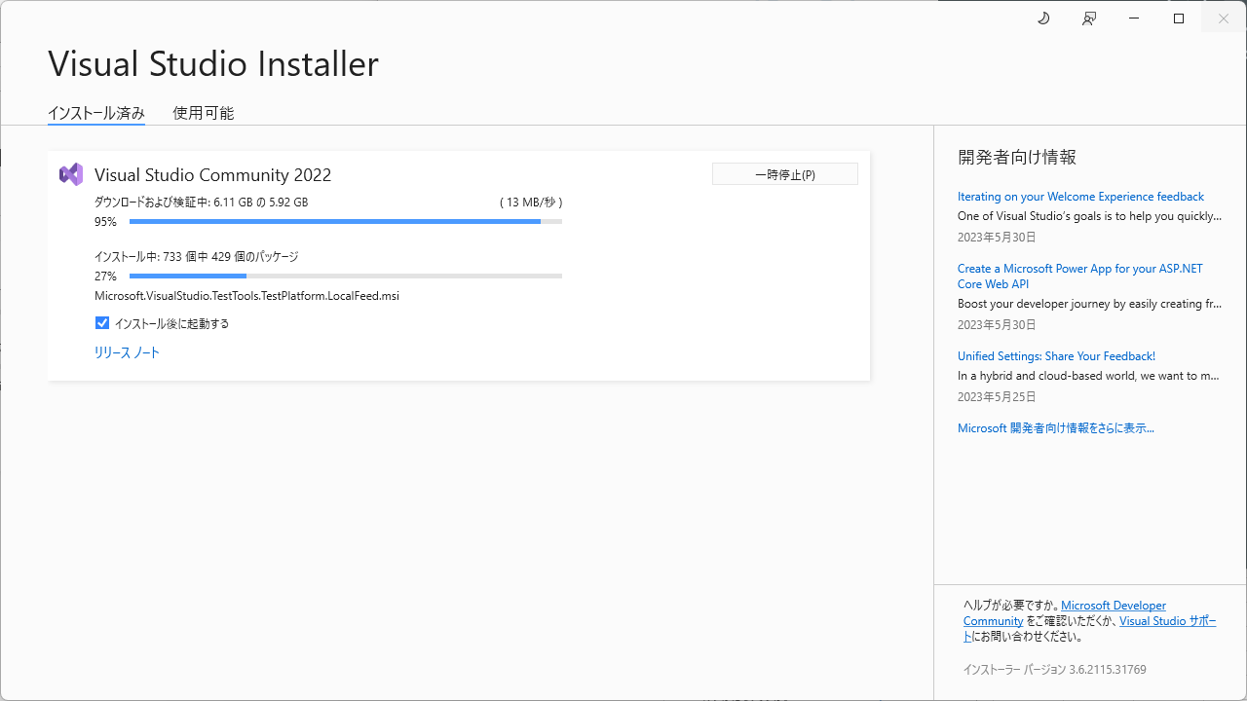

 |  | 「インストールが完了」の通知が出現したらバックエンドのインストレーションは完了

 | 2.3. Visual Studioのフォント設定

 |  | 1 | フォントを「MS ゴシック」に設定
 |  |  | ※ツールバーの「ツール ー オプション」より下の設定ダイアログを開く

3.1-3.2.ﾌﾛﾝﾄｴﾝﾄﾞ環境(ｲﾝｽﾄｰﾙ)
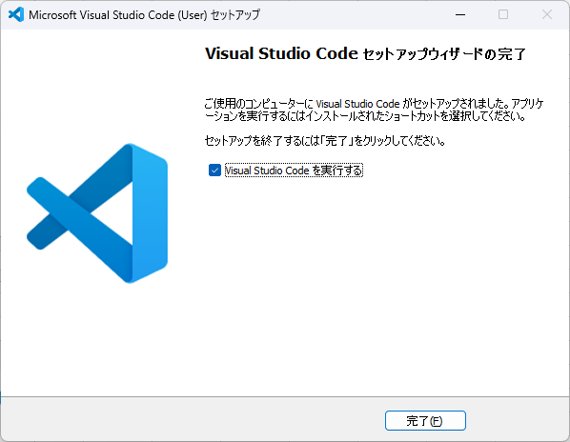
3. フロントエンドの環境構築

 | 3.1. nvmのインストール

 |  | 前提： | nvmインストーラーダウンロード済

 |  | インストーラーをダブルクリックして、「I accept the agreement」を選択する
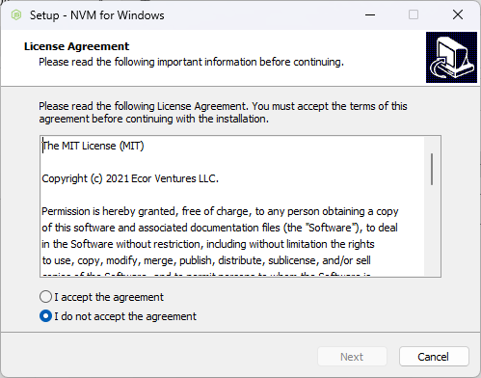

 |  | 「Next」を押下
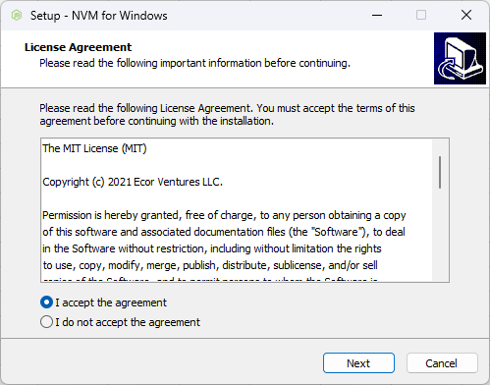

 |  | 「Next」を押下
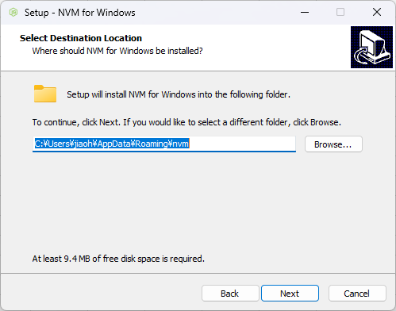

 |  | 「Next」を押下
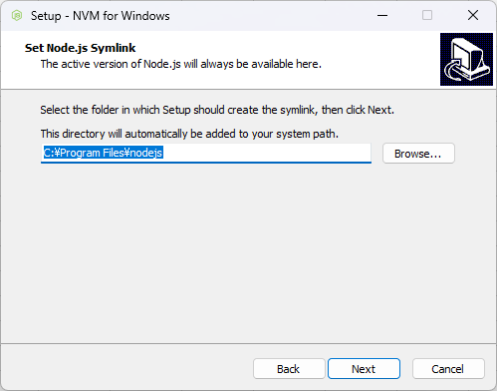

 |  | 「Install」を押下
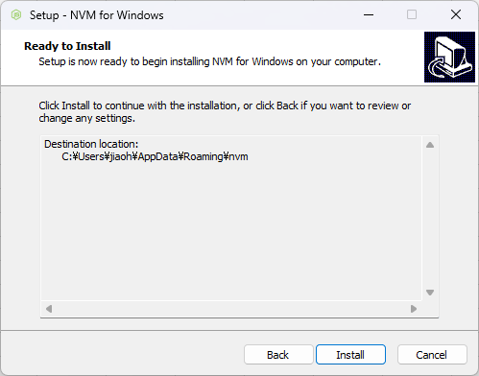

 |  | 「Finish」を押下、インストールが完了する
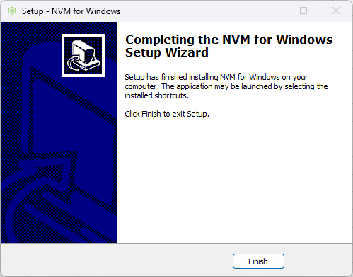

 | 3.2. VS CODEのインストール

 |  | 前提： | VS CODE インストーラーダウンロード済

 |  | 規約を同意して「次へ」
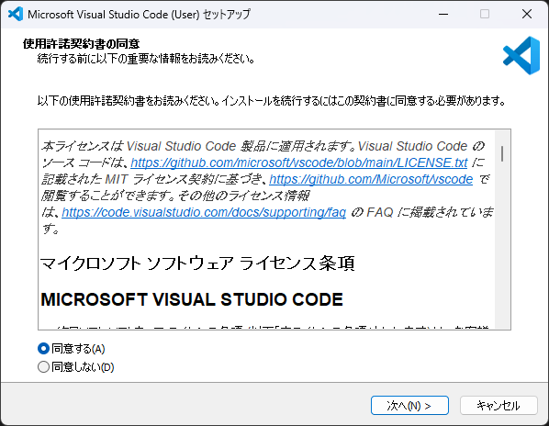

 |  | 「次へ」を押下
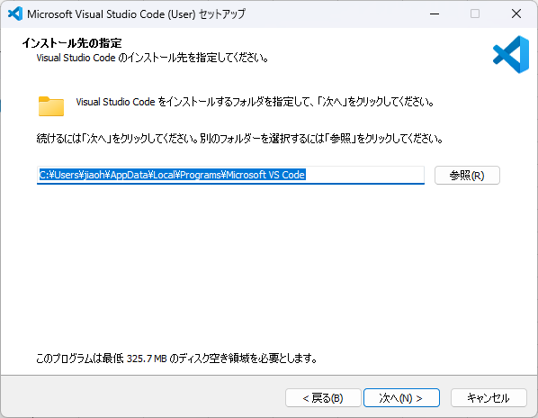

 |  | 「次へ」を押下
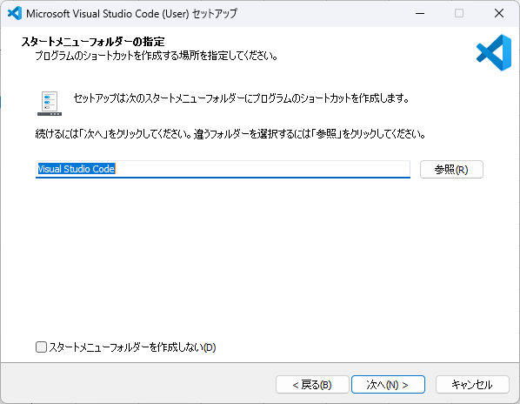

 |  | 「次へ」を押下
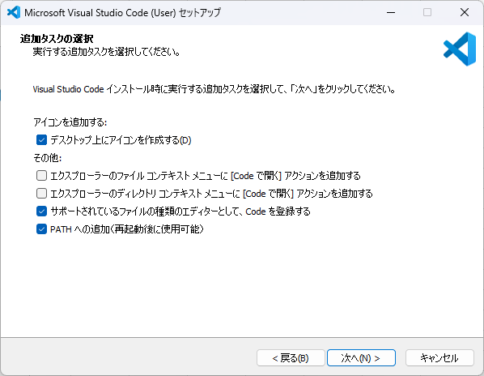

 |  | 「インストール」を押下
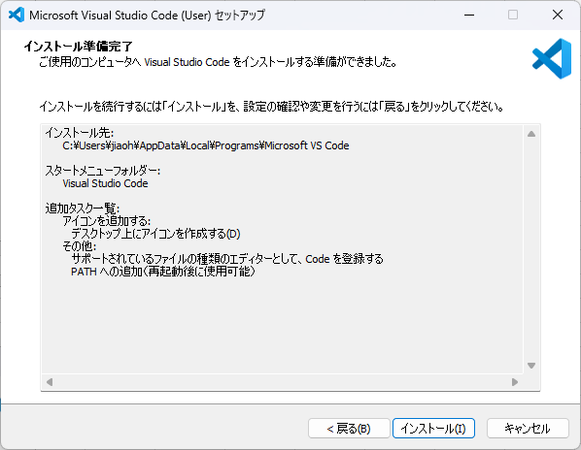

 |  | インストールが完成すると「完了」を押下、VS CODEは自動的に実行される

3.3.ﾌﾛﾝﾄｴﾝﾄﾞ環境(ﾗｲﾌﾞﾗﾘｰ)
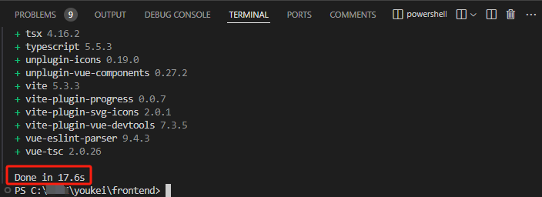
3. フロントエンドの環境構築

 | 3.3. フロントエンドのライブラリーをダウンロード

 |  | 前提：
 |  | フロントエンドのソースコードはダウンロード済

 |  | 1 | VSCODEを管理者として実行、「frontend」フォルダを開く
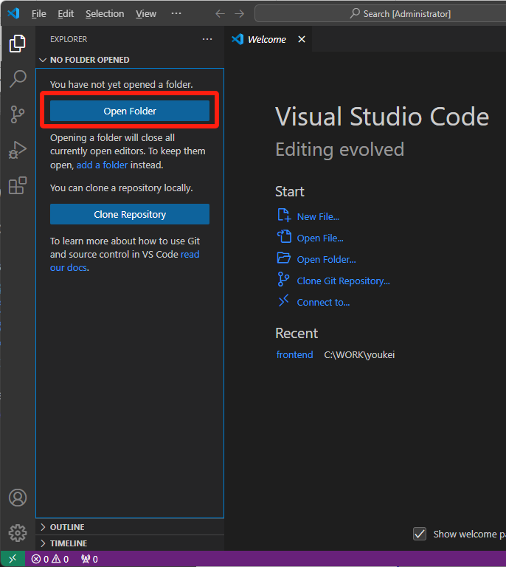

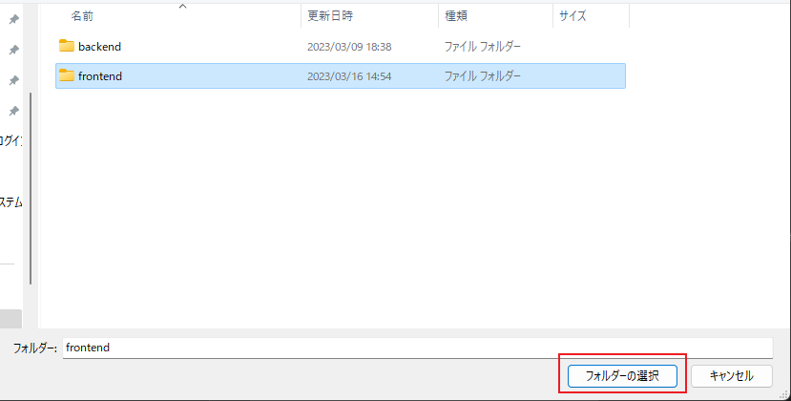

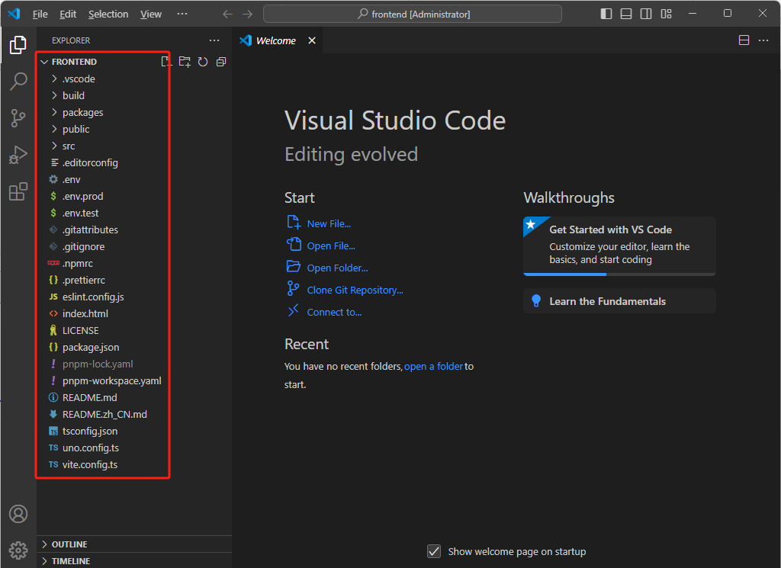

 |  | 2 | Terminalを新規して、VS CODEに権限を与える
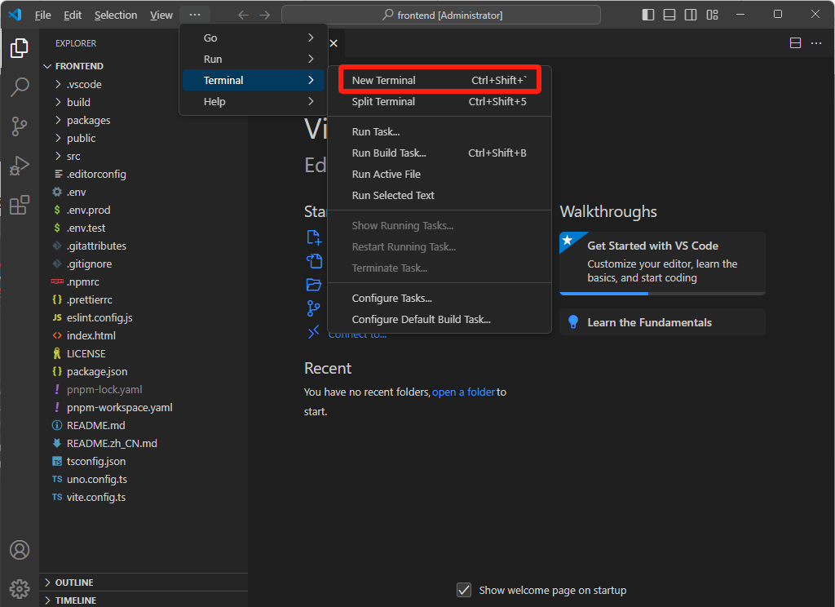

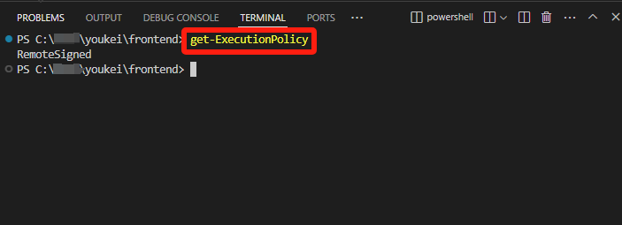
 |  | ① | 「get-ExecutionPolicy 」を実行する

 |  | ② | 「set-ExecutionPolicy RemoteSigned 」を実行する
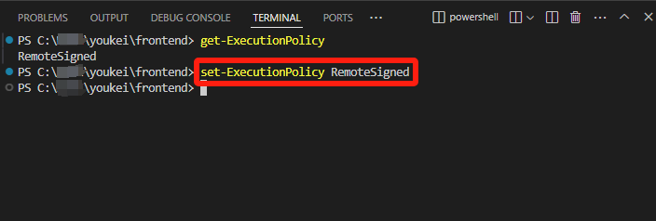

 |  | 3 | ライブラリーをダウンロード
 |  |  | 「pnpm install 」を実行する
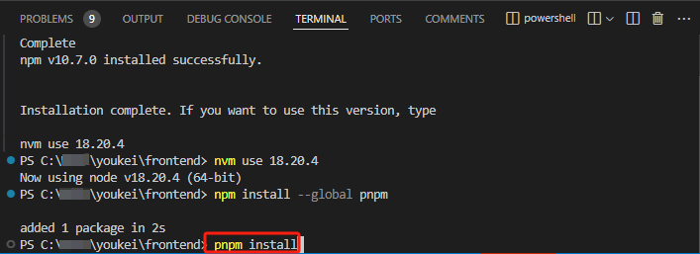

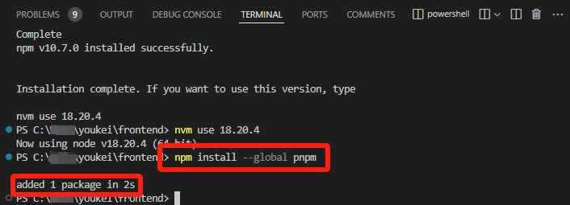
 |  |  | 「pnpm」がない場合では、「pnpm」を先にインストールする => 「npm install -g pnpm」を実行

 |  | ※ | もし「npm install -g pnpm」を実行するのも「用語名として認識されません」エラーが出る場合、
 |  |  | シート「A.補足説明」の「nvmによるpnpmのインストール」の手順に沿えて実行してください
 |  |  | pnpmのインストールが完成できたらまたこのシートの「4 ライブラリーをダウンロード」から続けてください

 |  | 「pnpm install」が実行完了後は「Done」が出力される

3.4-3.5.ﾌﾛﾝﾄｴﾝﾄﾞ環境(ﾌﾟﾗｸﾞｲﾝ)
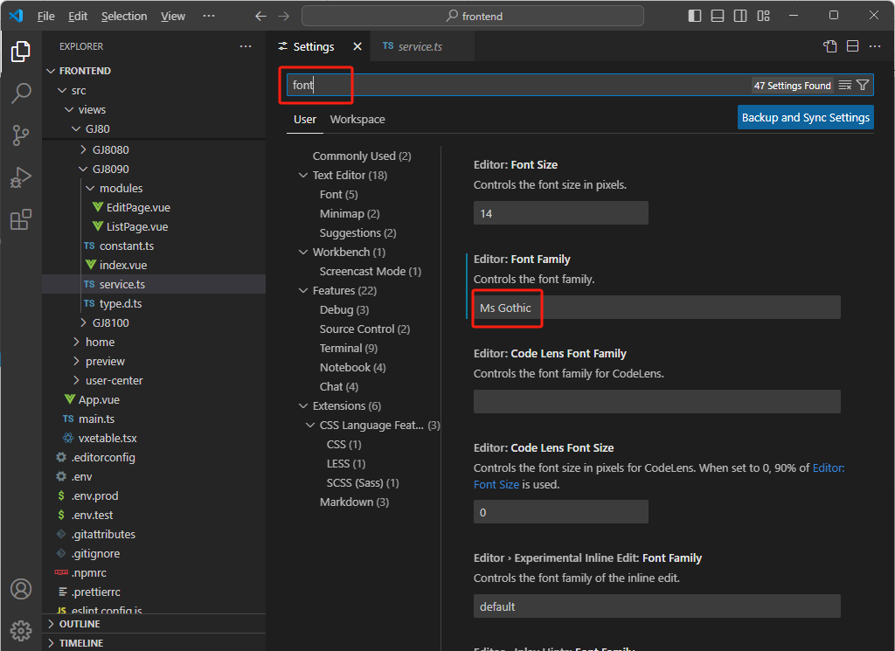
3. フロントエンドの環境構築

 | 3.4. 開発プラグインをインストール

 |  | 1 | 開発プラグインをインストール

 |  | ① | Visual Studio Codeを開いて、右下にこのようなメッセージが出たら、「Install」ボタンを押す。
 |  |  | ※下図のボタンを押すだけ、プロジェクトに必要なプラグインは
 |  |  |  | 一回の操作で全部をインストールできる。
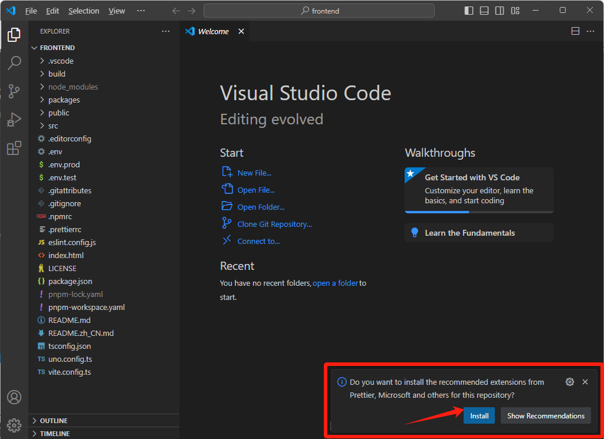

 |  | ②もし、上図のようなメッセージボックスが右下側に出ないなら、
 |  |  | 開発プラグインをダウンロードする画面「Extensions」を開いて
 |  |  | 「@recommended」のプラグインをすべてをインストールしてください。
 |  |  | ※必要なプラグインは１８個がありますので、１８個のプラグインを全部インストールしてください。
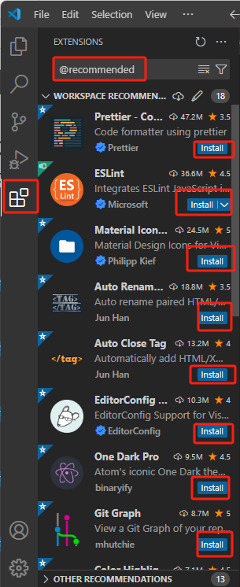
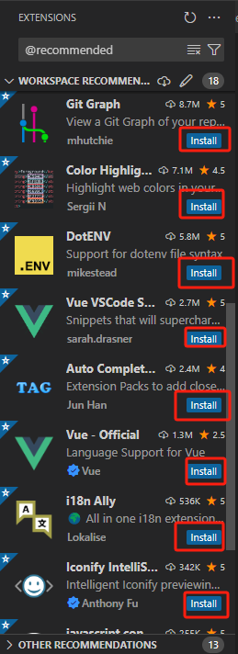

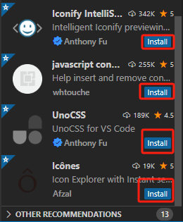

 | 3.5. 開発プラグインを設定

 |  | ① | VS CODE画面を開く
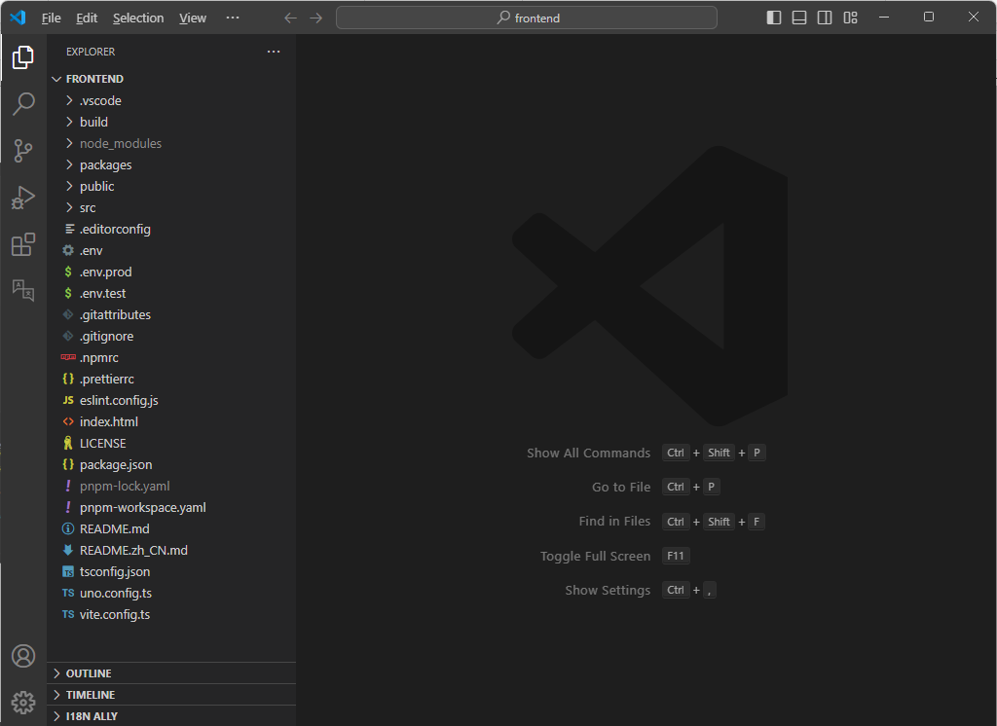

 |  | ② | 設定画面に入る
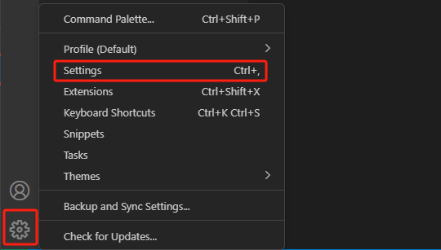

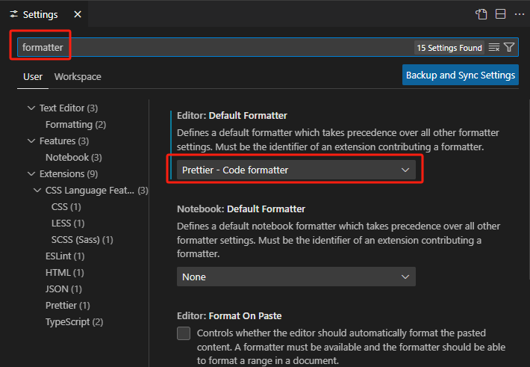
 |  | ③ | 検索欄に「formatter」を入力し、「Default Formatter」が
 |  |  | 「Prettier - Code formatter」であることを確認する

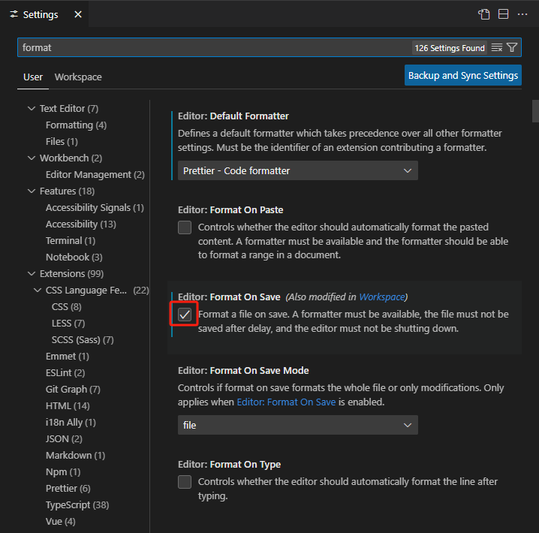
 |  | ④ | 検索欄に「format」を入力し、「format on save」のチェックを入れる

 |  | ⑤ | フロントエンドのコードファイルを開いて、コードファイルの中で右クリックし、
 |  |  | ポップアップしたダイアログから、「Format Document With...」を選択する
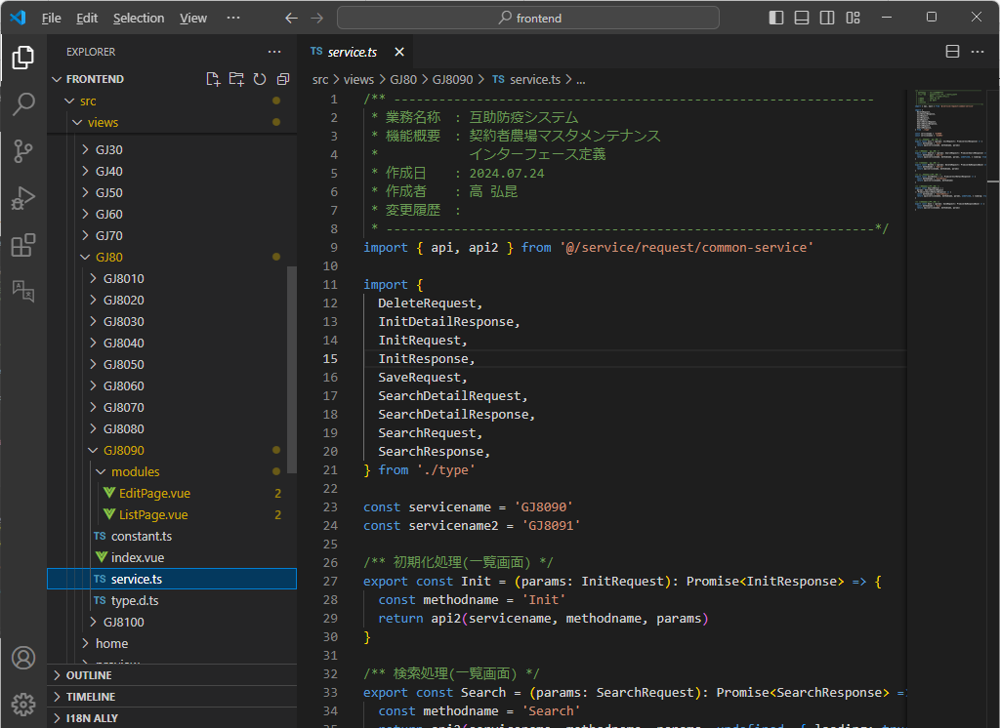

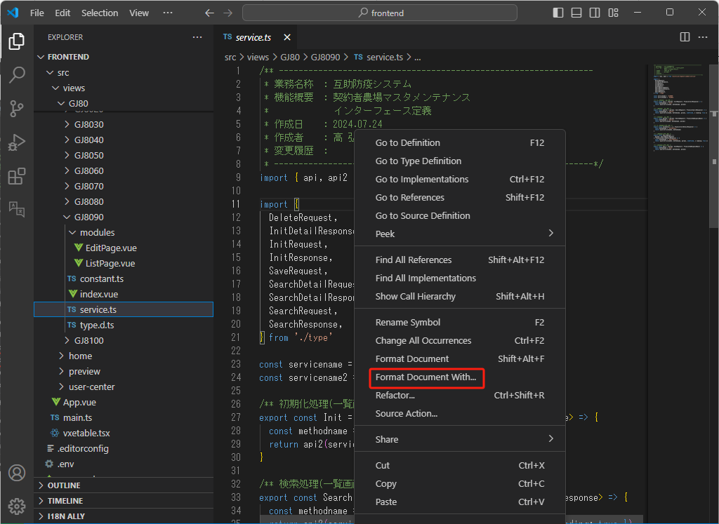

 |  | ⑥ | 表示された開発プラグインリストから、「Configure Default Formatter...」を選択する
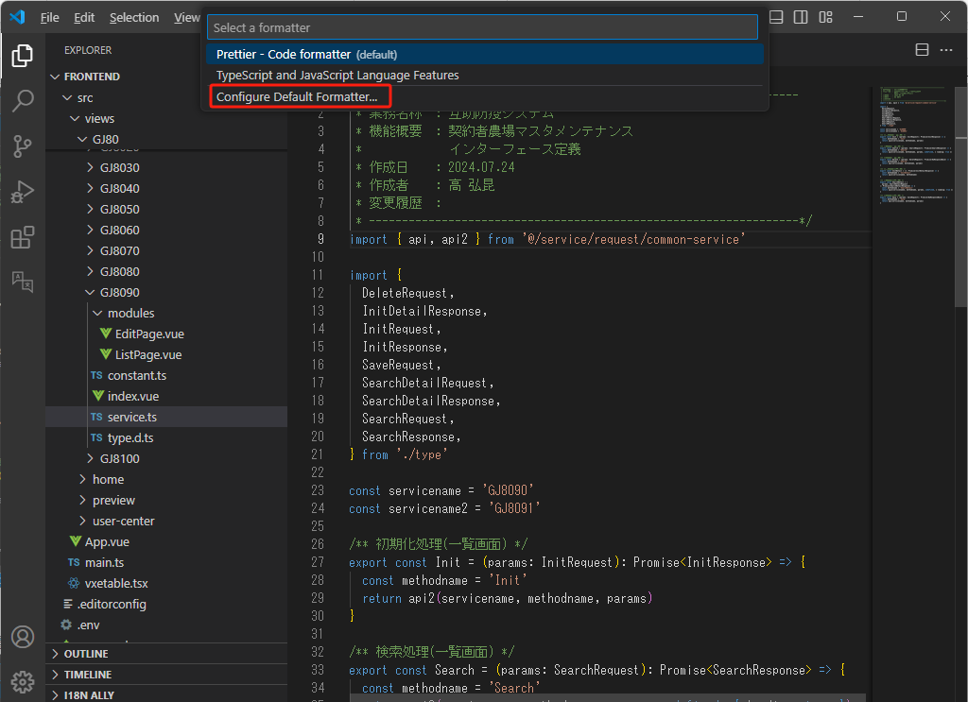

 |  | ⑦ | リストから「Prettier - Code formatter」を選択
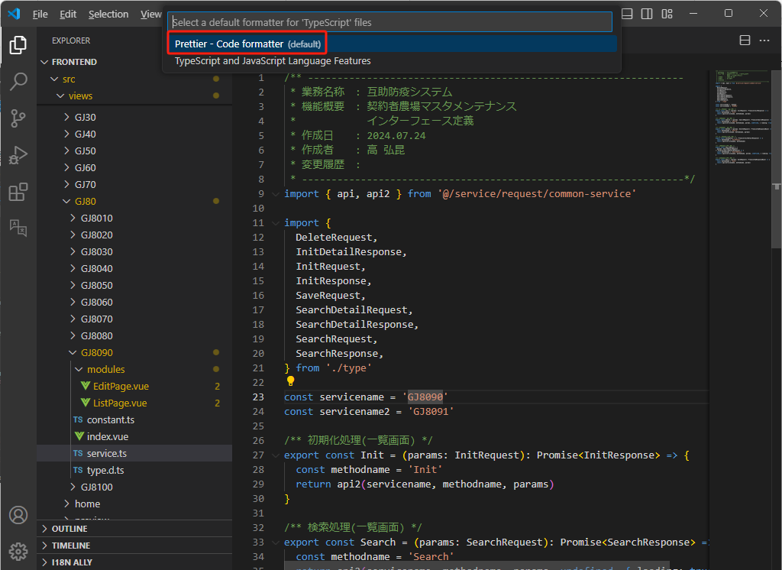

 |  | 選択完了後、ダイアログは自動に消える。

 |  | ※ | 以上の手順をすべて完了したら、コードファイルをセーブする度に、
 |  |  | フロントエンドのコードのフォーマットは自動的に見やすいように整理される。

 |  | ⑧ | ステップ②のように設定画面に入って、検索欄に「font」を入力
 |  |  | フォントファミリー(font family)に「MS Gothic」を設定

4.実行
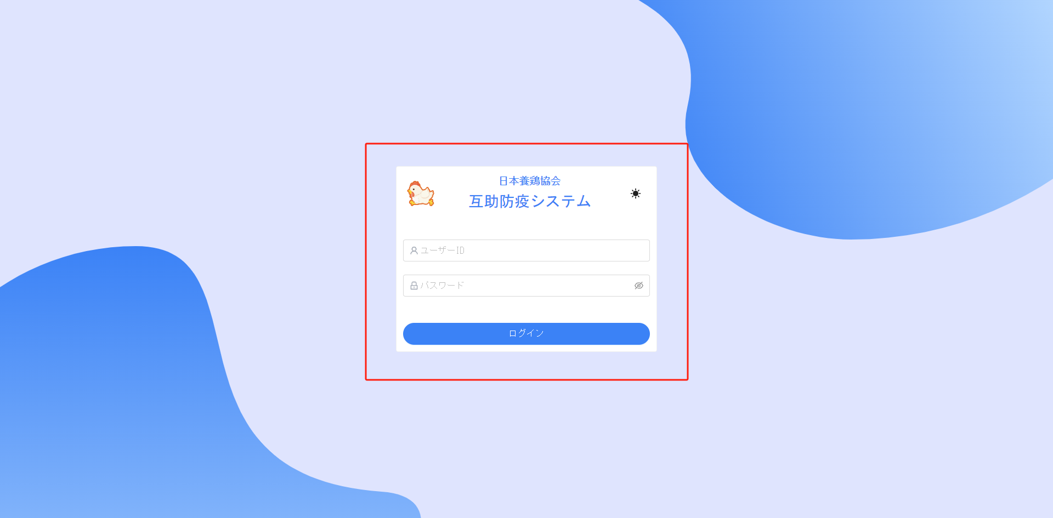
4. 実行

 | 4.1. バックエンドの開発環境を実行

 |  | ① | バックエンドノリソリューションから「JbdGjsWebService」を右クリックし
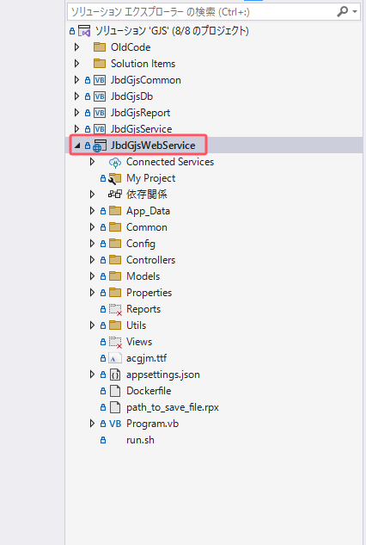

 |  | ② | 「スタートアッププロジェクトに設定」をクリック
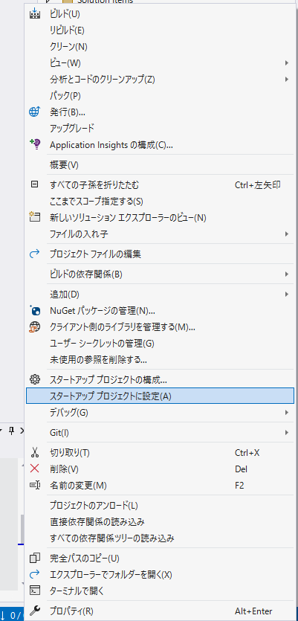

 |  | ③ | 「▶JbdGjsWebService」をクリック
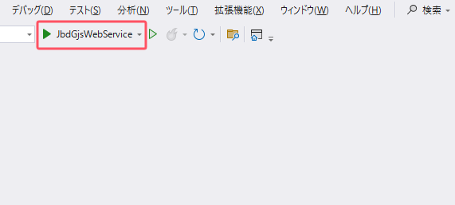

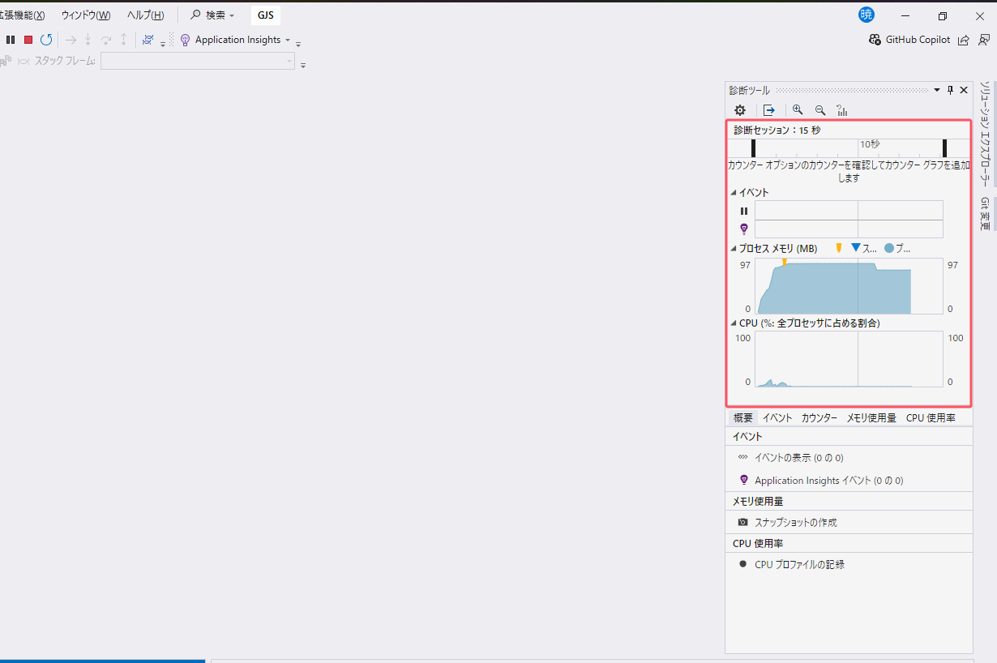
 |  | ④ | バックエンドのサービスは起動したことがわかります

 |  | ポップアップしたバックエンドサービスの下記画面が見えたら実行完成
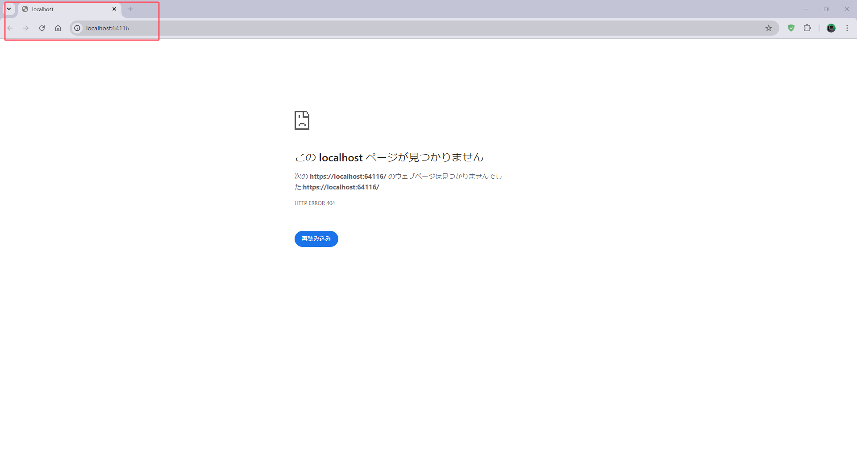

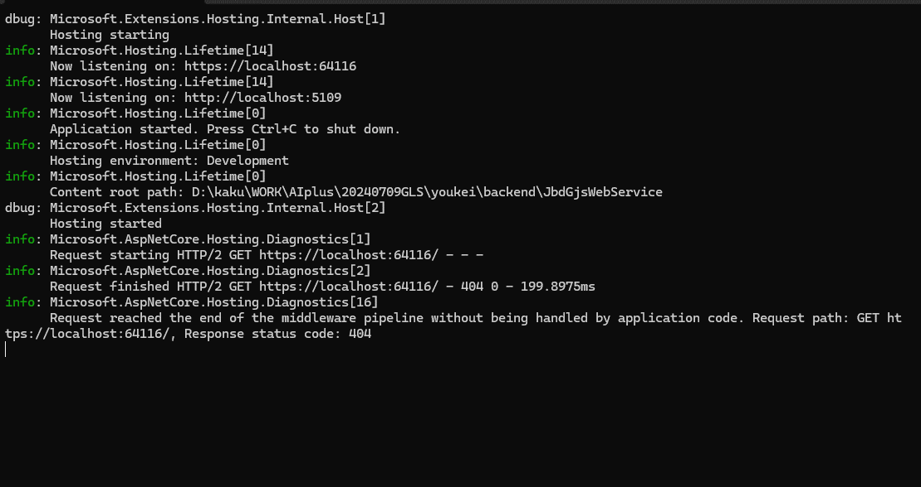

 | 4.2. フロントエンドの開発環境を実行

 |  | ① | 「pnpm dev」を実行
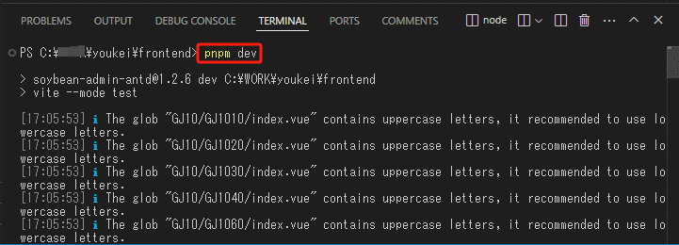

 |  | ② | Ctrlキーを押し続けて、「localhost:3000」を左クリックする
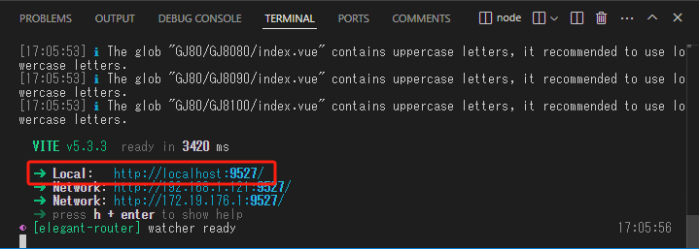

 |  | バックエンド実行済みの場合、ログインのウェブ画面がロードされる

A.補足説明
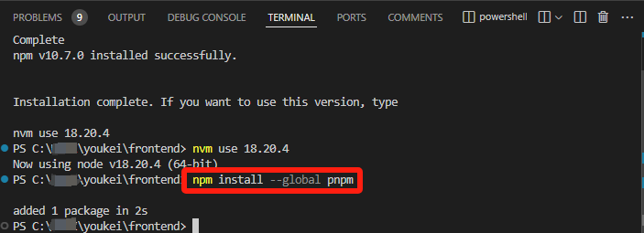
A. 補足

 | 「nvm」による「pnpm」のインストール

 |  | ① | 「npm」のインストール=>「nvm install 18.20.4」を実行


 |  | ② | ダウンロードされたnpmを使用
 |  |  | 「nvm use (バージョン)」を実行
 |  |  | ※(バージョン)は前ページの「A」に出力されたバージョンNo.と一致すること

 |  | ③ | pnpmのインストール
 |  |  | 「npm install --global pnpm」や「npm install -g pnpm」を実行

